CONSUMIBLE EN LAB CENTRAL
RELACION DE CONSUMIBLES Y EQUIPO DE SEGURIDAD PARA EL LABORATORIO EN CAMPO (ESTA RELACION SE HACE PARA CADA OBRA CONTRATADA DE MANERA PARTICULAR)
 |  |  |  |  | 01 DE ABRIL DE 2025

CATEGORIA | EXISTENCIA | EQUIPO | IMAGEN | MARCA
CONCRETOS | 1 | MORTERO DE AZUFRE PARA CABECEAR CILINDROS DE CONCRETO (BULTO 50 LB) | 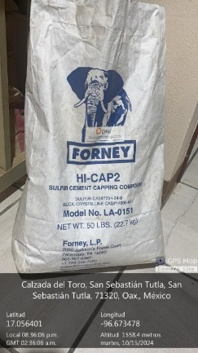 | FORNEY
TERRACERIAS | 1 | CUNBETA DE 30 KG ARENA SILICA DE OTAWA (20-30) (22.70 KG) ASTM -C91, C141, C185, C190, C359, AASHTO T132, T137, T185 | 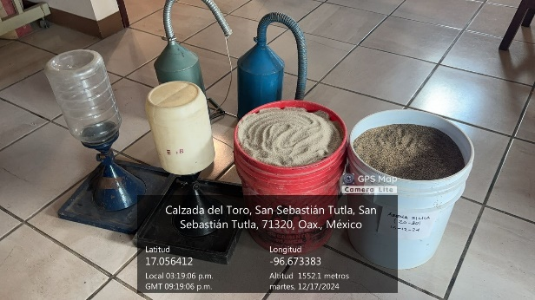
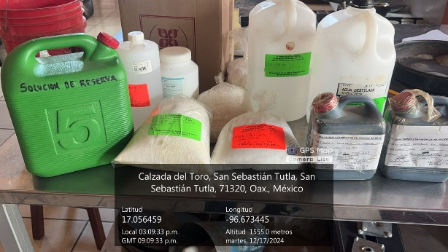
DIVERSOS | 5 | BOLSAS DE PLASTICO
DIVERSOS | 10 | COSTALES DE RAFIA
DIVERSOS | 2 | CHALECOS CON CINTA REFLEJANTE
DIVERSOS | 4 | CASCOS DE SEGURIDAD
DIVERSOS | 4 | CONOS DE TRAFICO
DIVERSOS | 2 | BATA DE LABORATORIO
DIVERSOS | 4 | GUANTES DE CARNAZA PARA SOLDADOR
DIVERSOS | 4 | BOTAS DE CASQUILLO
DIVERSOS | 2 | GAFAS DE SEGURIDAD

ING. FELIBERTO MARTINEZ MATEO
ced 7692444
D.R.O. A2141-I

CZADA DEL TORO No 5 C.P. 71320, TEL: 01 (951) 1582451, CORREO: gbc.laboratorio@gmail.com

rep fotog EQU LAB CENTRAL
REPORTE FOTOGRAFICO EQUIPO EN LABORATORIO CENTRAL

 | (SE MUESTRAN FOTOS DE LAS DIVERASAS AREAS DE LABORATORIO DONDE SE VISUALIZAN LOS EQUIPOS DE MANERA GENERAL)

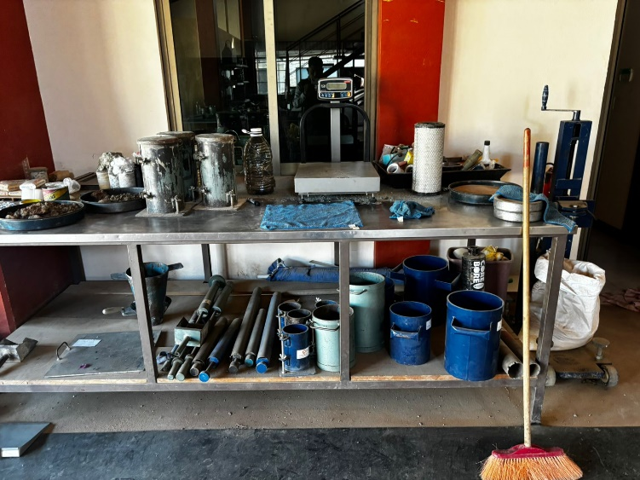
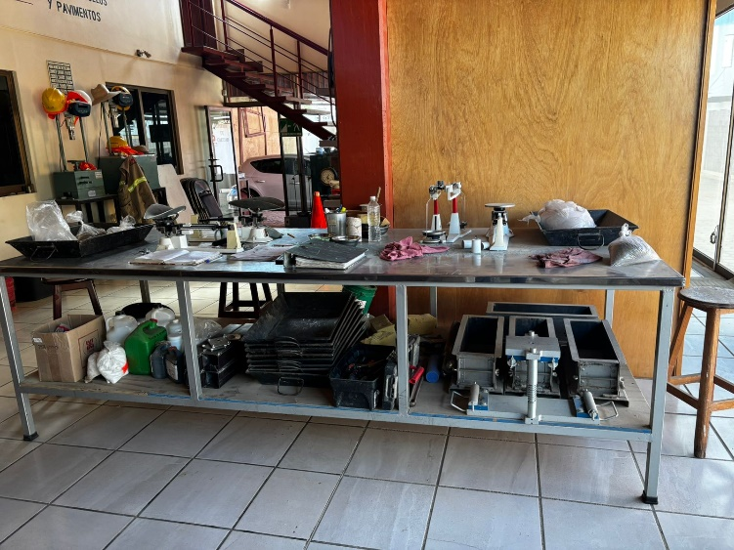

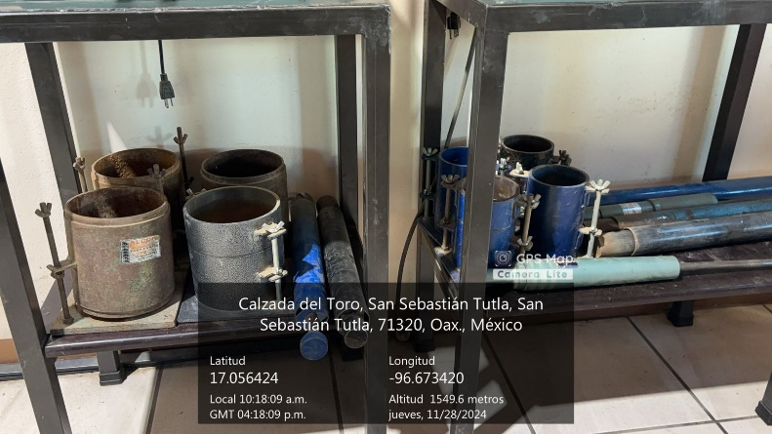
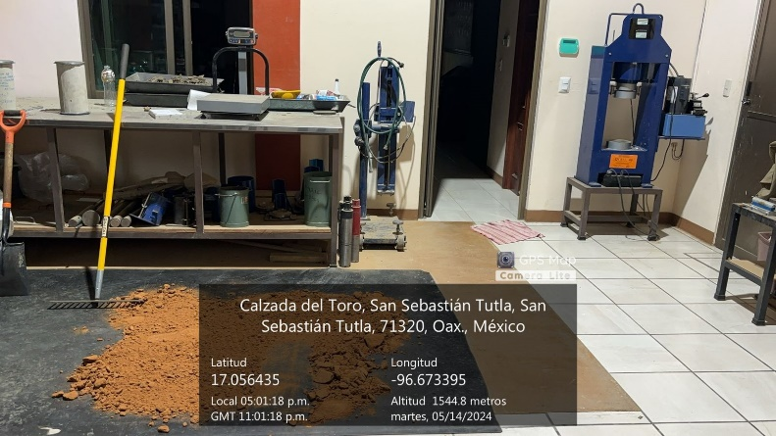

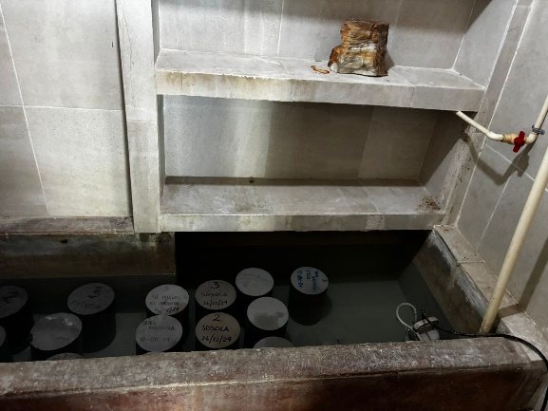
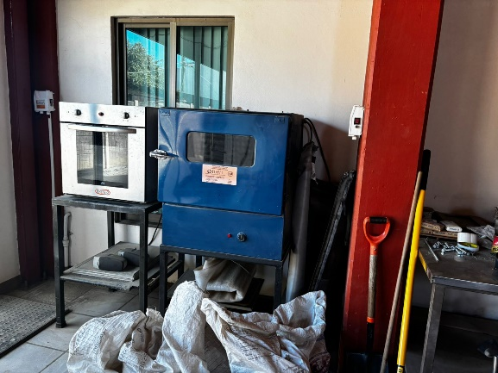

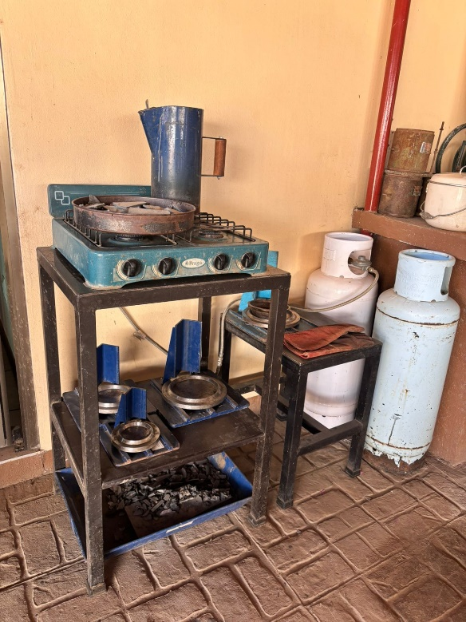
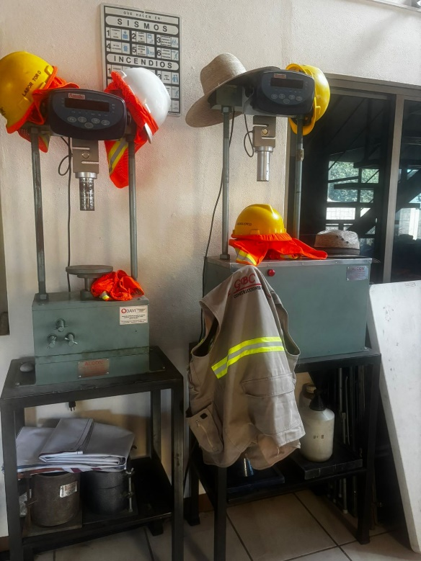

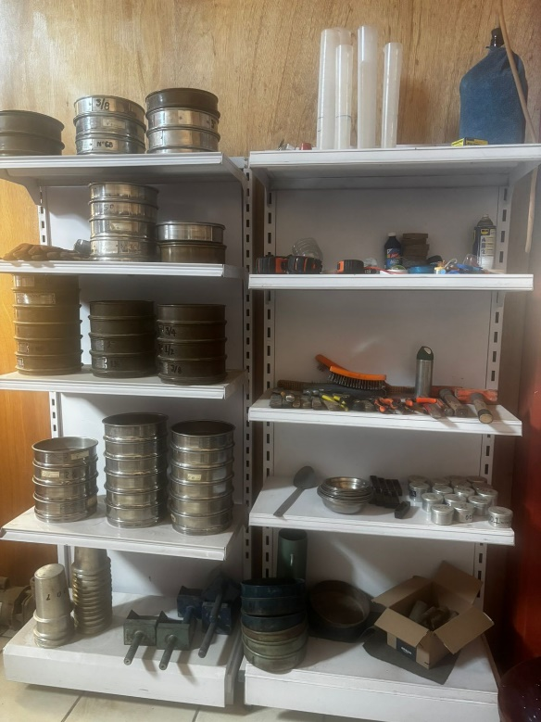
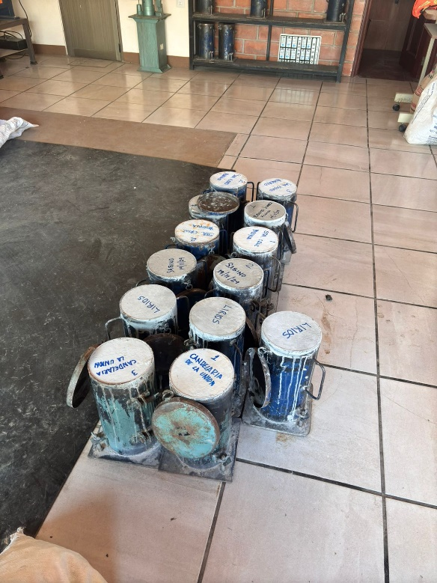

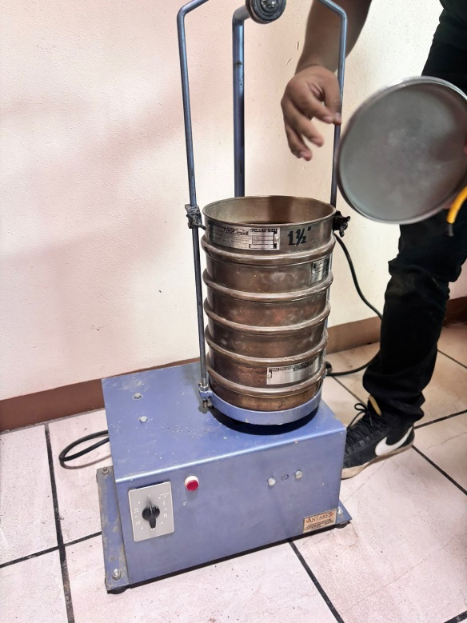
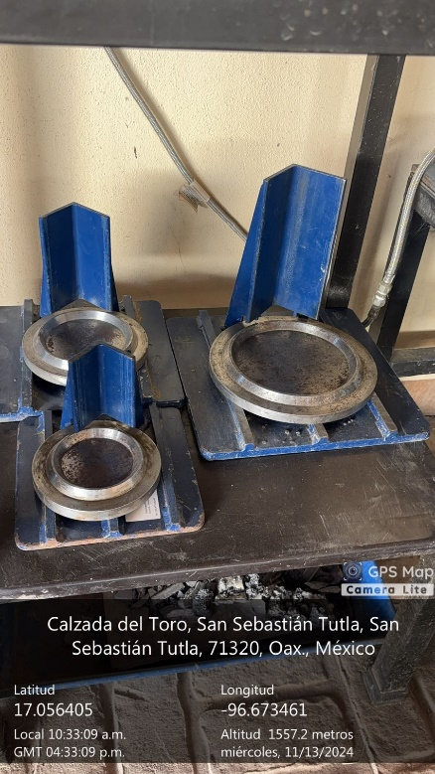

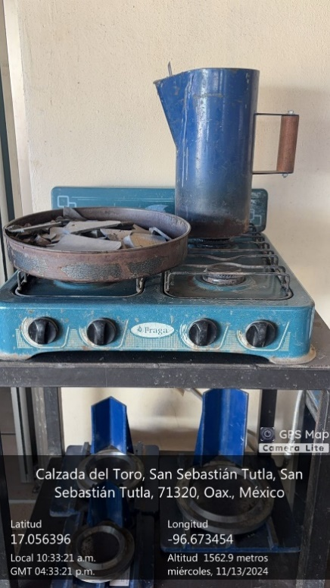
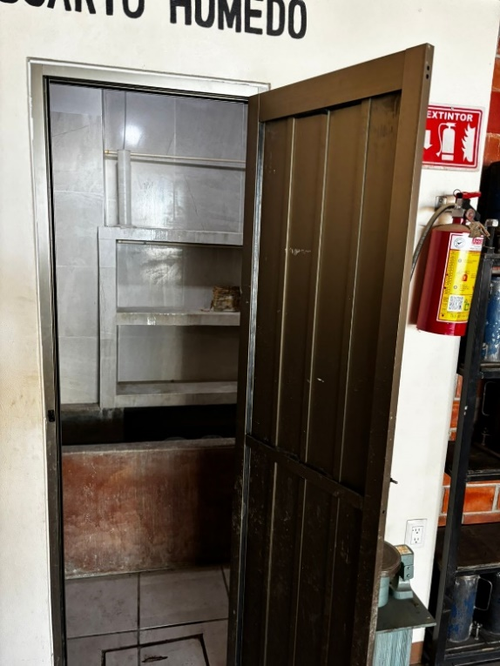

ING. FELIBERTO MARTINEZ MATEO
ced 7692444
D.R.O. A 2141

CZADA DEL TORO No 5 C.P. 71320, TEL: 01 (951) 1582451, CORREO: gbc.laboratorio@gmail.com

